Portada e índice
PORTADA E ÍNDICE

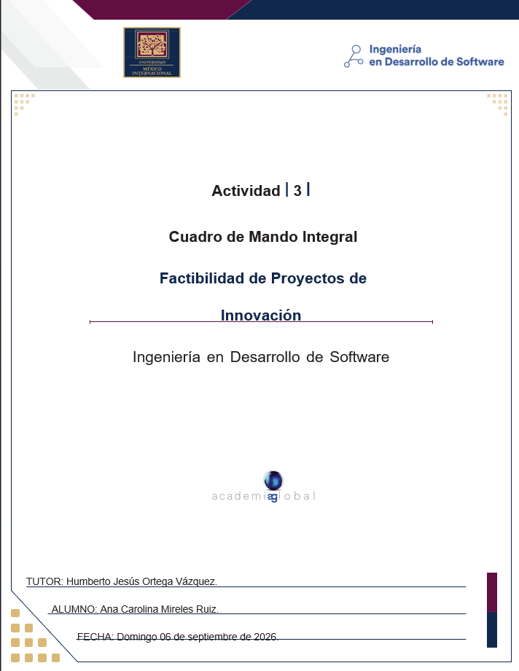
 | Introducción
 | Etapa 1. Análisis y Diseño
 | Etapa 2. Mapa Estratégico
 | Etapa 3. Objetivos Relevantes
 | Etapa 4. Tablero de Control
 | Etapa 5. Dashboard

 | Contextualización:
 | La empresa TecnoStudio necesita involucrar sus estrategias dentro de los objetivos de la
 | empresa. En consecuencia, requiere definir un cuadro de mando integral (Balanced
 | Scorecard). Para ello, considerar los siguientes datos proporcionados para el modelo de
 | gestión:

Etapa 5. Dashboard
Etapa 5. Resultados
Indicaciones para esta hoja
1 | Elabora un gráfico por cada objetivo de cada perspectiva de la visión estratégica que contraste la meta propuesta contra el avance actual.
2 | Los gráficos deberán tener título, ejes titulados, leyendas y unidades. Se sugiere cambies el diseño, estilo y paleta de colores.
3 | Adicionalmente puedes dar formato a los diferentes gráficos.

PERSPECTIVA FINANCIERA
 | Financiera
Avance Actual | 10%
Meta propuesta | 30%
Aumentar el ingreso de ventas
 | Avance Actual | Meta propuesta
Aumentar ingreso de ventas | 7% | 20%
20%

Fidelización de los clientes.
 | Avance actual | Meta propuesta
Fidelización de los clientes | 80% | 95%
Porcentaje
Incrementar eficiencia del proceso
 | Avance actual | Meta propuesta
Incrementar eficiencia del proceso | 60% | 90%
Porcentaje

Control de calidad para reducción de defectos.
 | Avance actual | Meta propuesta
Control de calidad para reducción de defectos | 10% | 2%
Porcentaje
Reducir tiempo de ciclo.
 | Avance actual | Meta propuesta
Reducir tiempo de ciclo | 18 | 10%
Horas

Capacitación total del personal.
 | Avance actual | Meta propuesta
Capacitación total del personal | 70% | 90%
Porcentaje
Índice de rotación menor.
 | Avance actual | Meta propuesta
índice de rotación menor | 6% | 5%
Porcentaje

Incrementar inversión en herramientas para los departamentos e inversion en investigación.
 | Avance actual | Meta propuesta
Incrementar inversión en herramientas para los departamentos e inversión en investigación | 4 | 10%
Millones

